Caudal boca
Etc punta (mm/d) | 6.5
Ra | 0.8
Cd | 0.02
Cev | 0.05
Hb(mm/d) | 8.38
Hb(L/(s·ha)) | 0.97

T(h/d) proyecto | 6 | 8 | 10 | 12 | 14 | 16 | 18
qs(L/(s·ha)) | 3.88 | 2.91 | 2.33 | 1.94 | 1.66 | 1.46 | 1.29

Parcela aspersión cobertura total enterrada
S(ha) | 26
q(L/s) | 101 | 76 | 61 | 50 | 43 | 38 | 34

Parcela ramal pivotante
S(ha) | 33.2
q(L/s) | 129 | 97 | 77 | 64 | 55 | 48 | 43
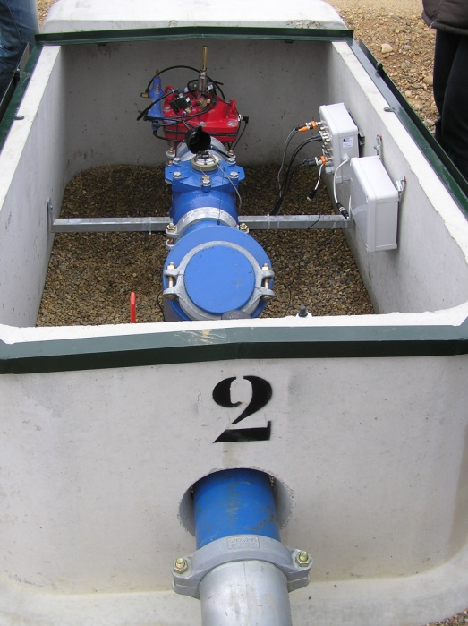
Bocas (o hidrantes)
Tamaño | 1,5” | 2” | 3” | 4” | 6” | 8”
Caudal nominal (m3/h) [hf aprox.=5m] | 25 | 40 | 100 | 160 | 250 | 400
Caudal nominal (L/s) | 6.9 | 11.1 | 27.8 | 44.4 | 69.4 | 111.1
T(h/d) real |  |  | Cobertura total | 14.04
 |  |  | Ramal pivotante | 17.92

